OG
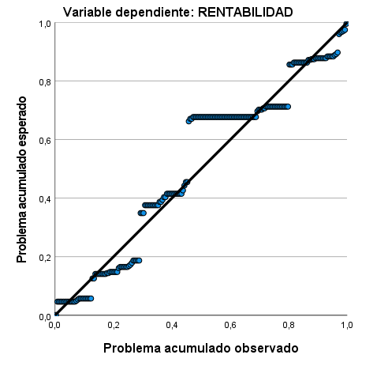
Tabla 4. Resumen del modelo, ANOVA y coeficientes: Impacto del control de inventarios, de los métodos de valoración de inventarios, del registro de control de inventarios y de la medición de inventarios en la rentabilidad
Variables | Resumen del modelo | ANOVA
R | 0.634
R2 | 0.402
R2 ajustado | 0.39
Error estandar de la estimación | 0.468
Cambio en F | 32.805 | 32.805
Sig Cambio en F | 0.001 | 0.001
Durbin-Watson | 1.525
Regresión |  | 28.718
Residuo |  | 42.677
Coeficientes | Coeficientes estandarizados Beta | T / Sig.
Control de inventarios | 0.257 | 2.497 / 0.013
Métodos de valoración de inventarios | 0.053 | 0.781 / 0.436
Registro de control de inventarios | 0.037 | 0.436 / 0.663
Medición de inventarios | 0.383 | 5.036 / 0.001
Nota: Información obtenida del SPSS V27

Figura 1. P-P normal de regresión, residuo estandarizado

